备注
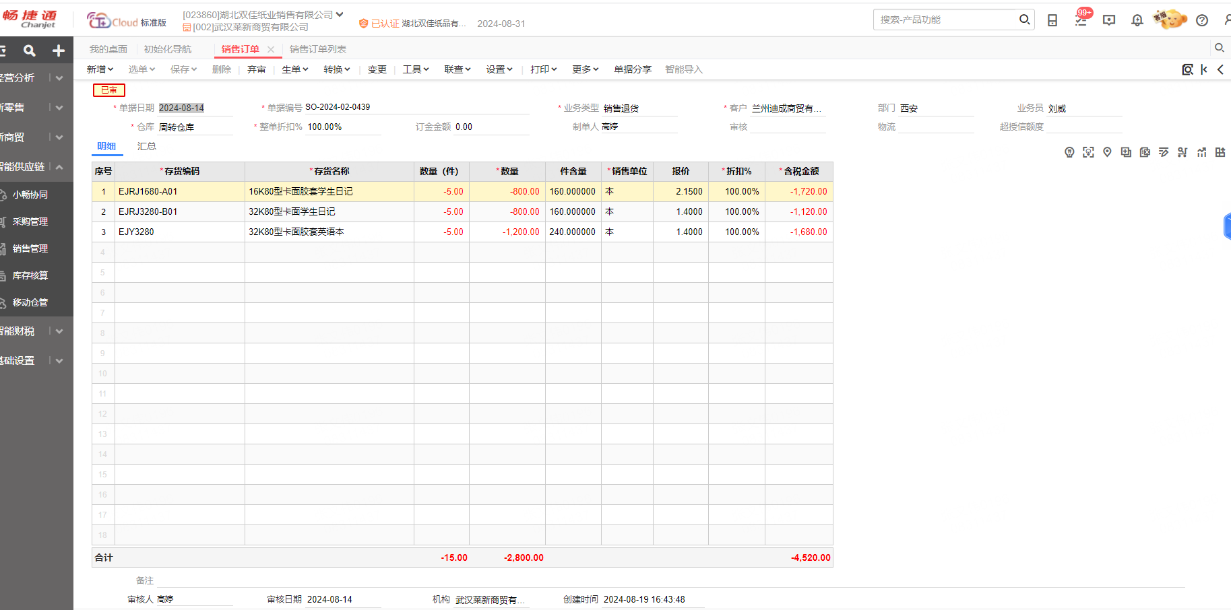
工厂开具给销售公司的销售订单汇总数是59153.9件，
而销售公司下面的三个机构开给下面客户的销售订单汇总数是59138.9件
相差15件，估计是莱新下的一个退货没有在工厂进行处理， 如下图

